Executive Summary
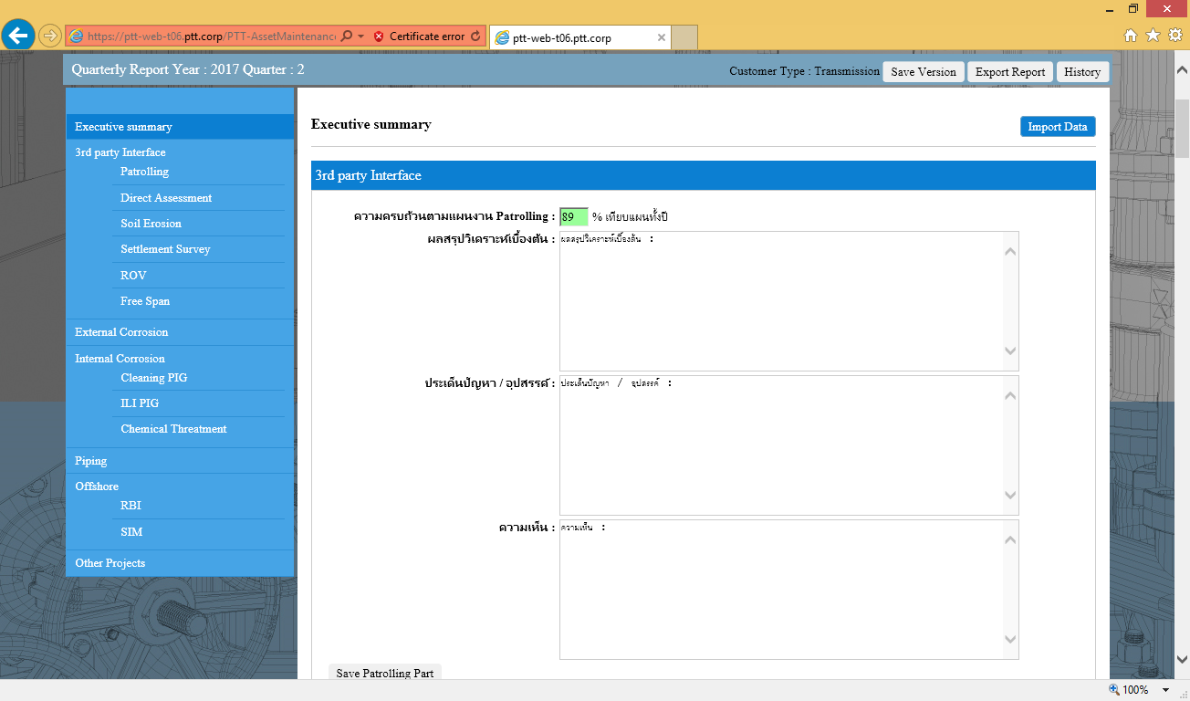

ผ่านการทดสอบ

Patrolling
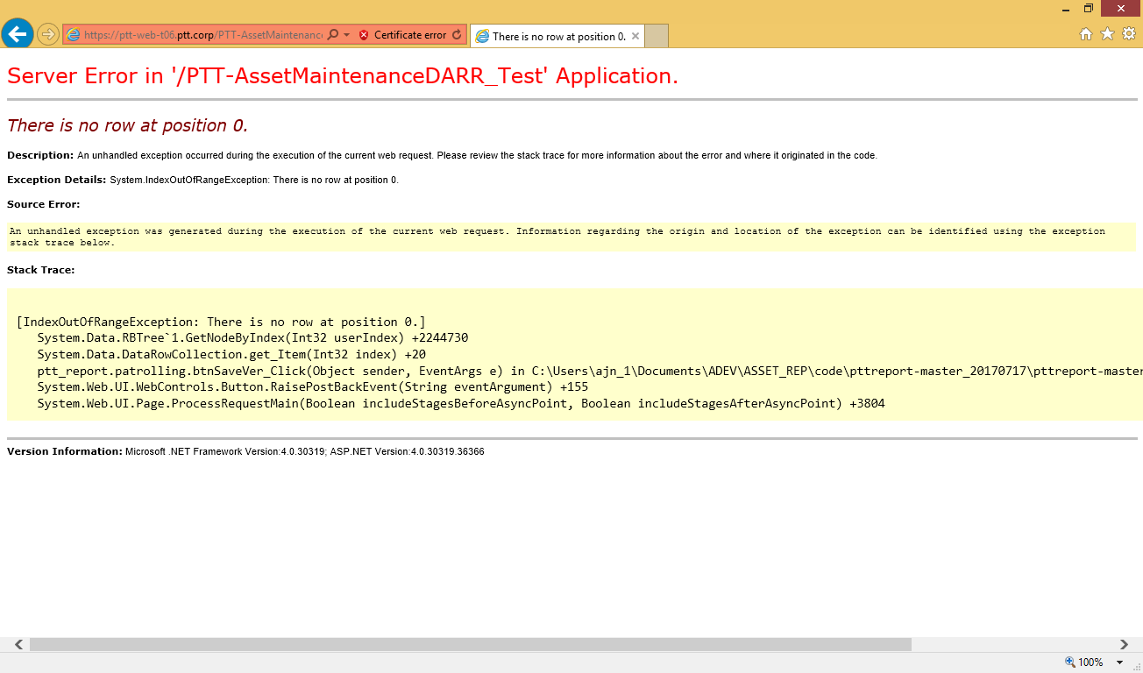
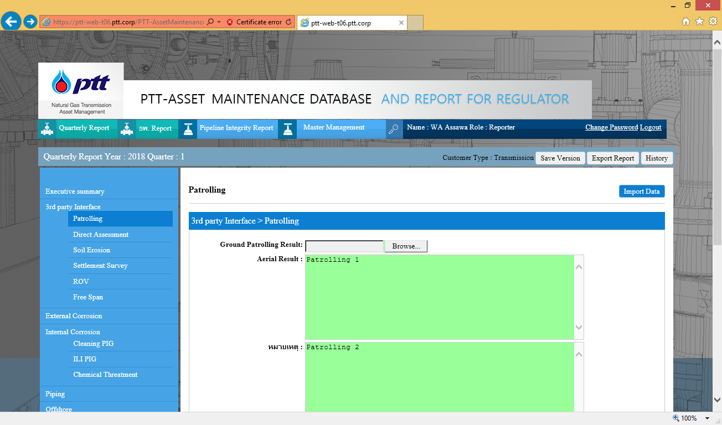

กดปุ่ม save ขึ้นหน้าจอ popup บันทึกเสร็จสิ้น แล้วกดปุ่ม save version ปรากฎหน้า error

Direct Assessment
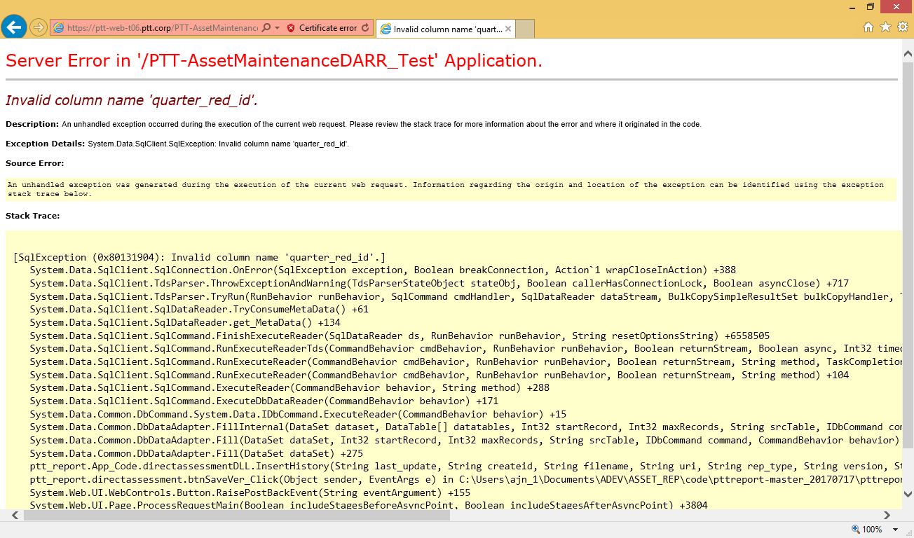
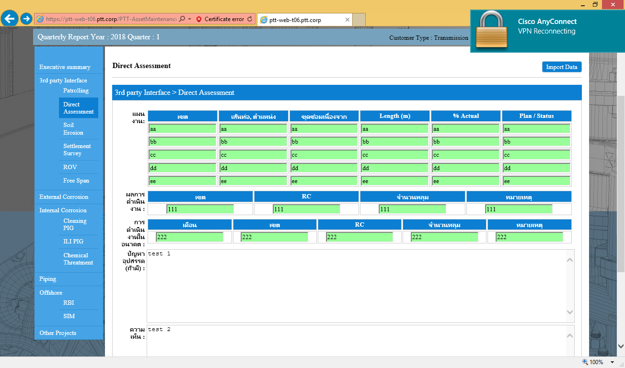

กดปุ่ม save ขึ้นหน้าจอ popup บันทึกเสร็จสิ้น แล้วกดปุ่ม save version ปรากฎหน้า error

Soil Erosion
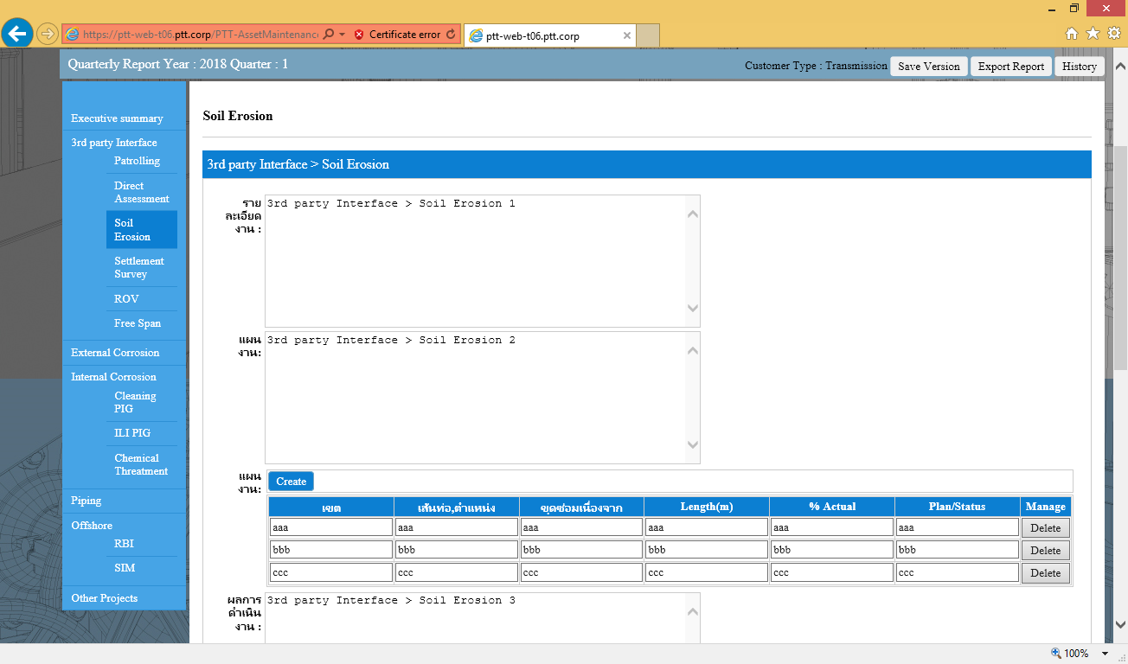

ผ่านการทดสอบ

Settlement Survey
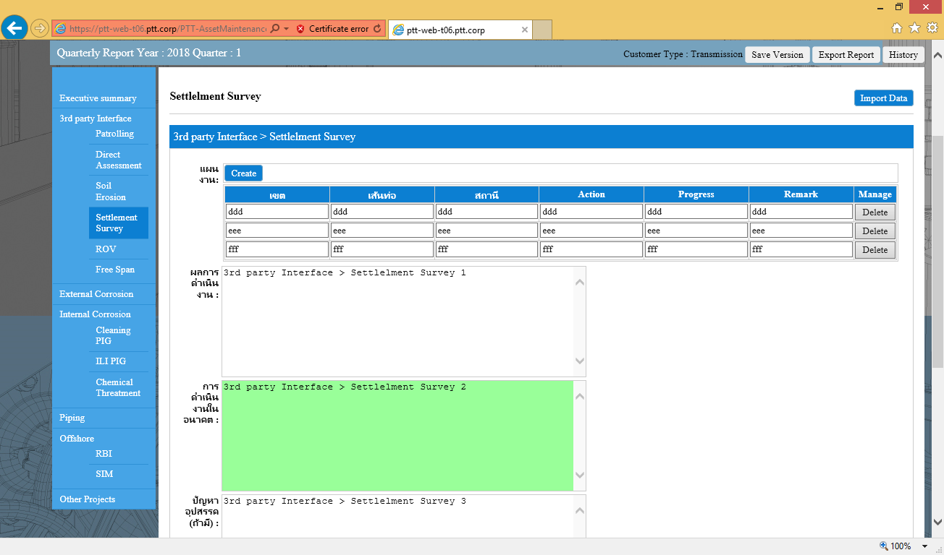

ผ่านการทดสอบ

ROV
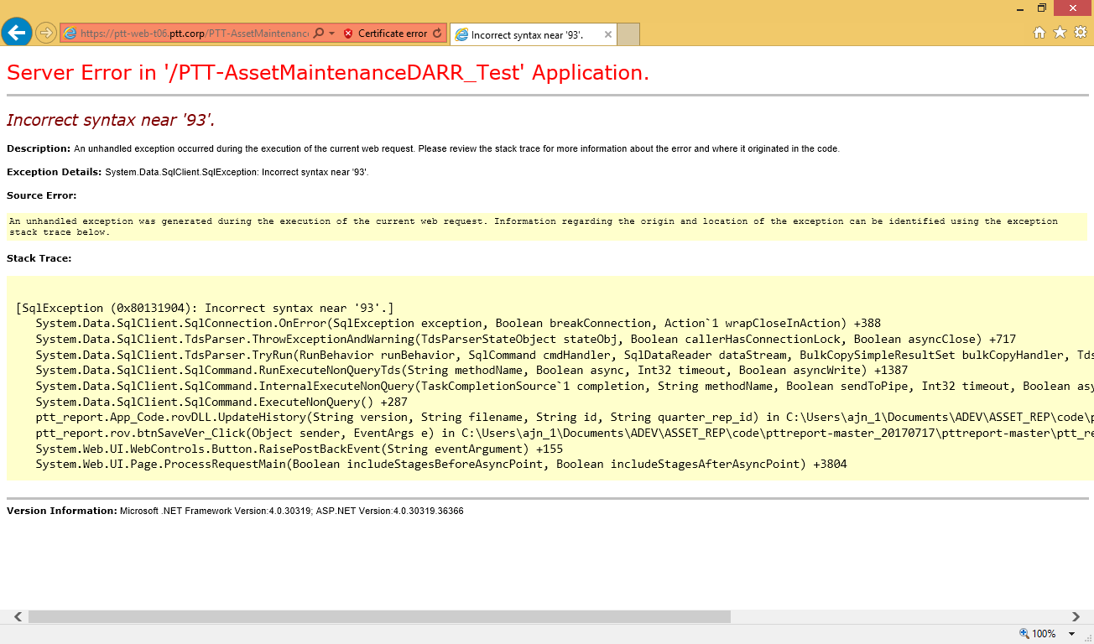
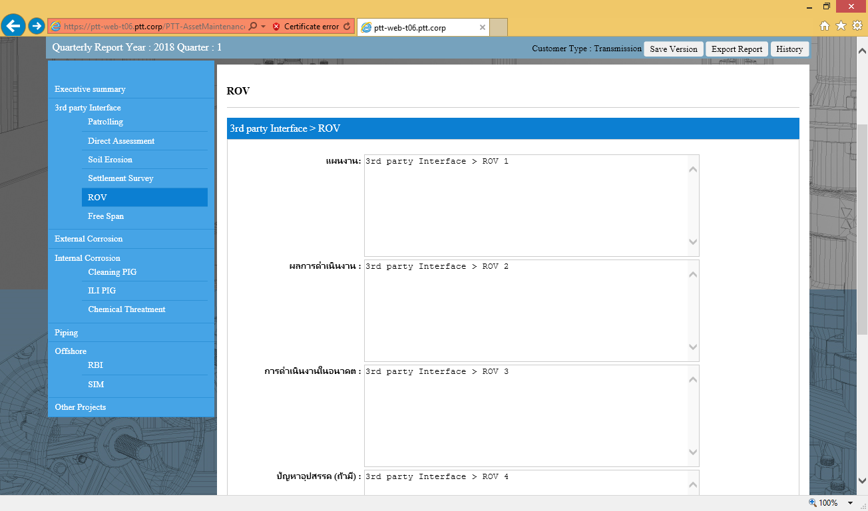

กดปุ่ม save ขึ้นหน้าจอ popup บันทึกเรียบร้อย แล้วกดปุ่ม save version ปรากฎหน้า error

Free Span
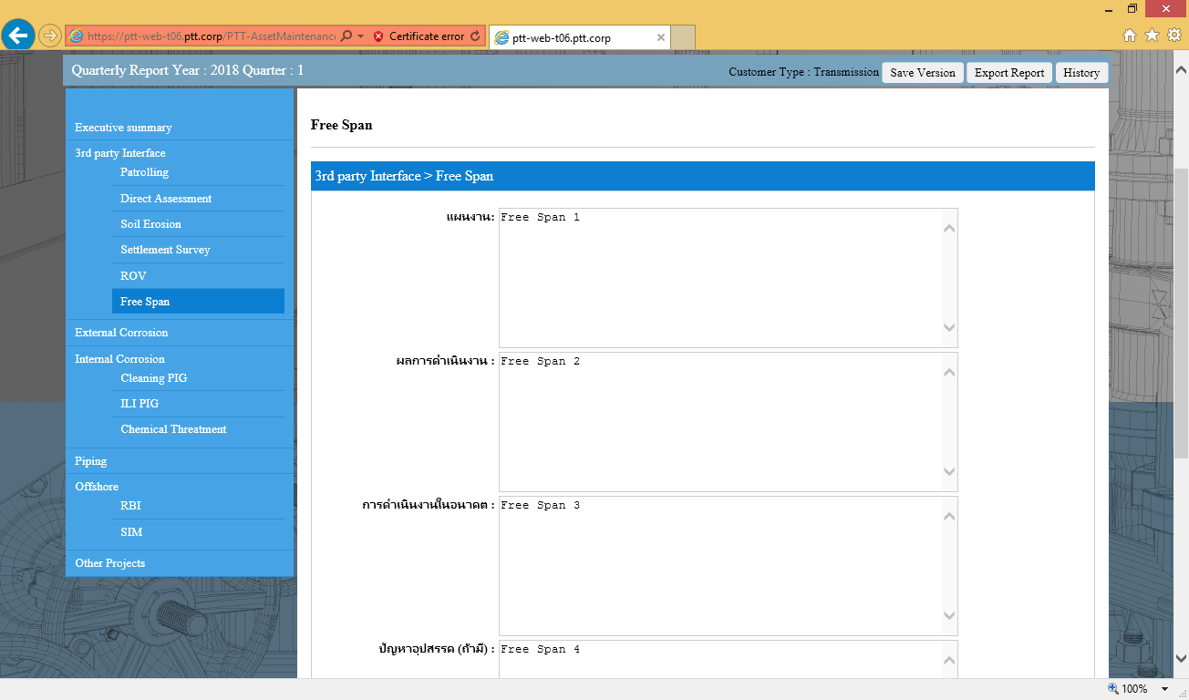

กดปุ่ม History ไม่ได้

External Corrosion
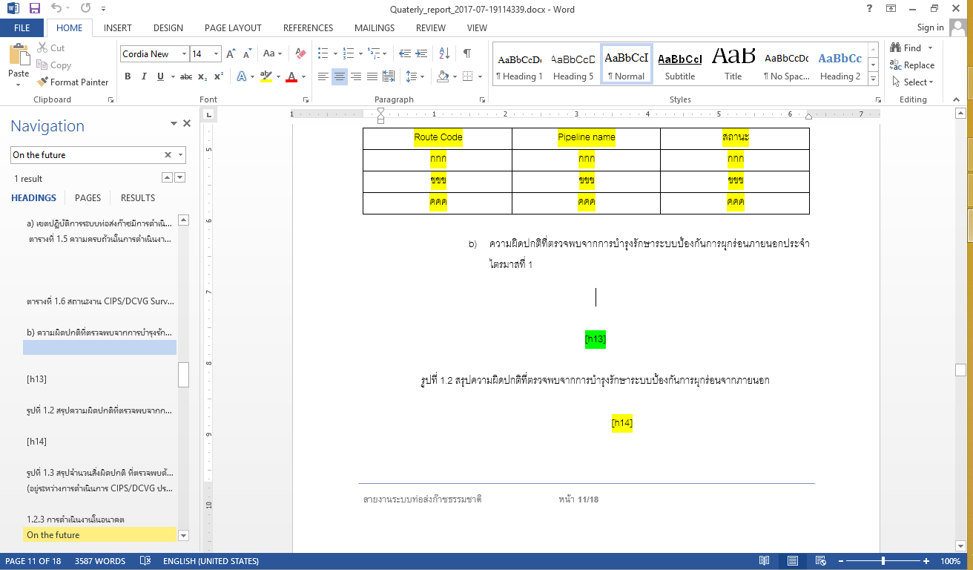
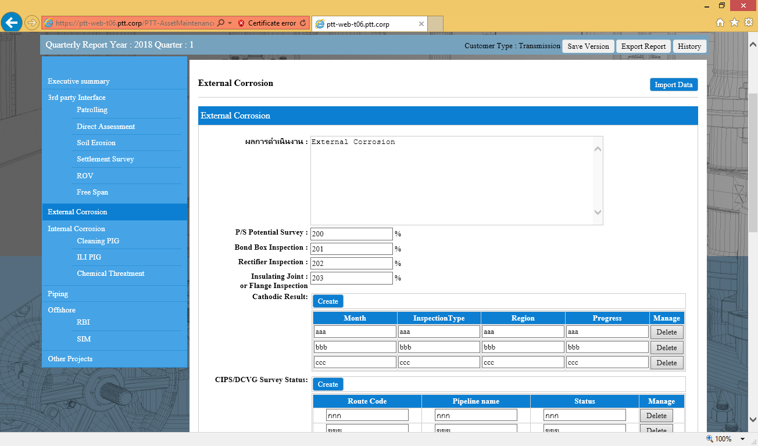

รูปภาพไม่ได้นำไปแสดงในไฟล์ temaplate

Cleaning PIG
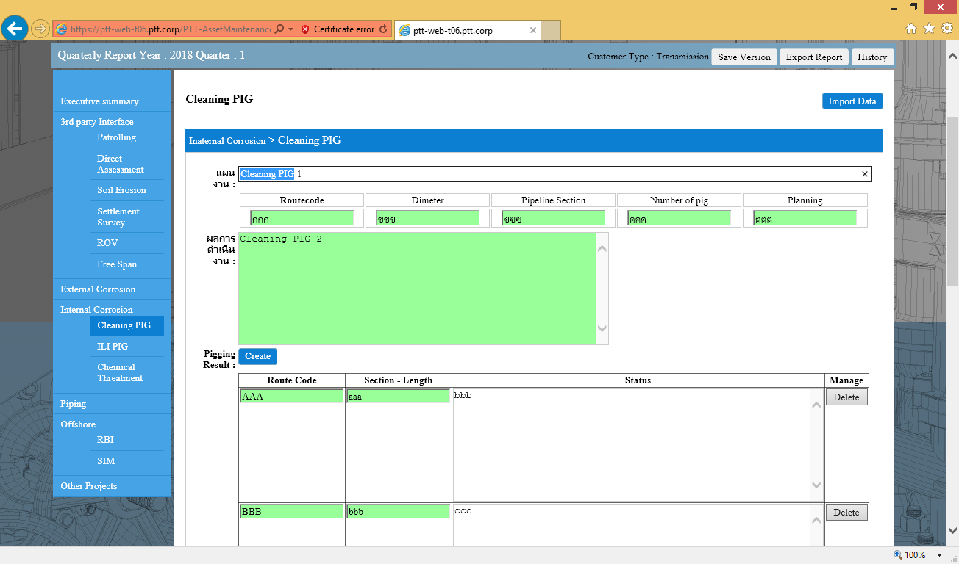

ผ่านการทดสอบ

ILI PIG
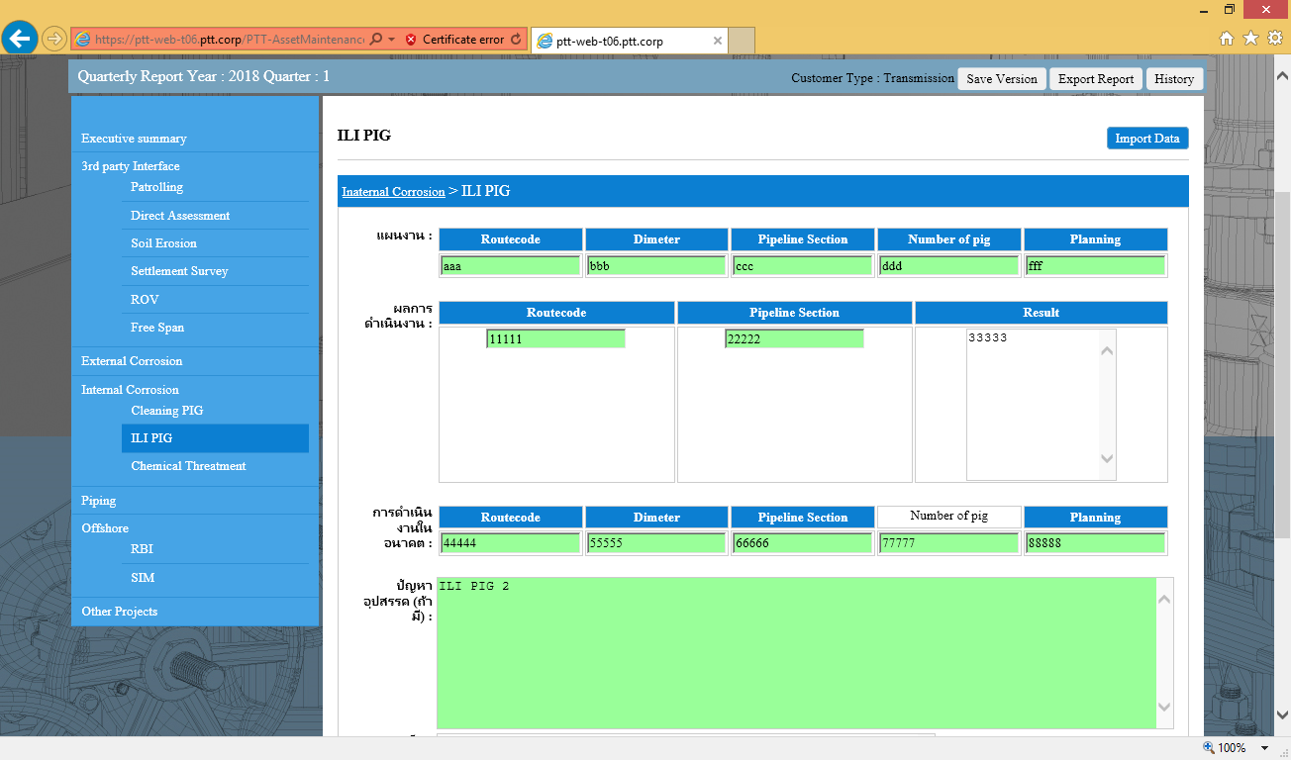

ผ่านการทดสอบ

Chemical Threatment
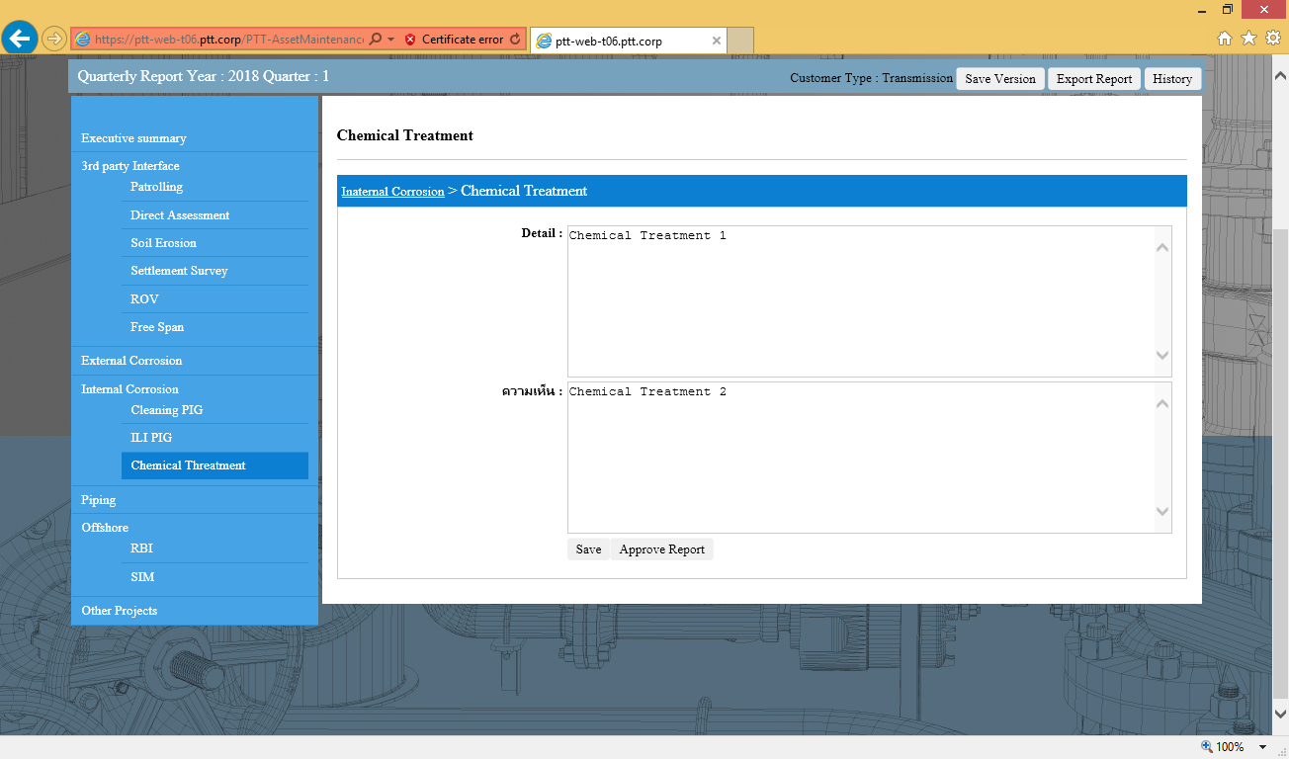

ผ่านการทดสอบ

Piping
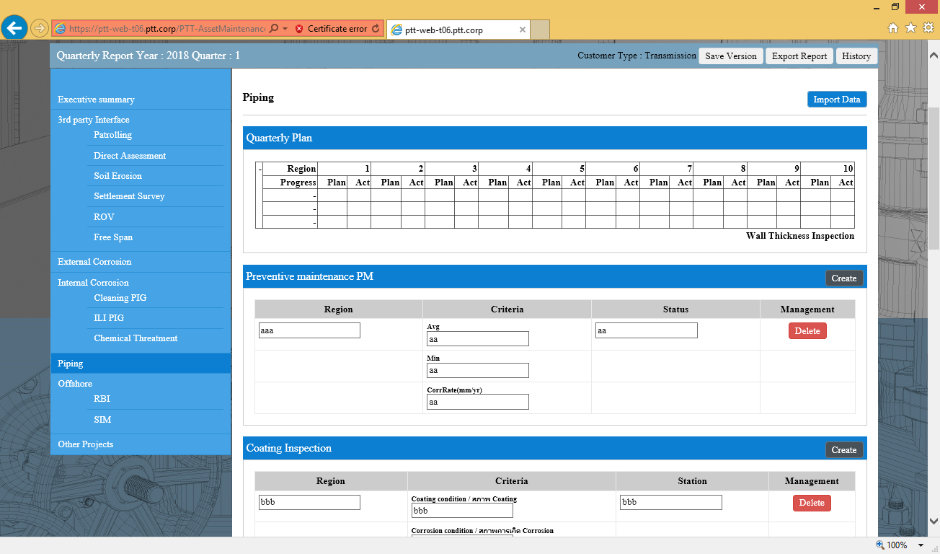

ปุ่ม Create ทำงานไม่ได้
ปุ่ม Delete ทำงานไม่ได้
*** หาตำแหน่งข้อมูลที่ไปใส่ใน Tempalte ไม่เจอ

RBI
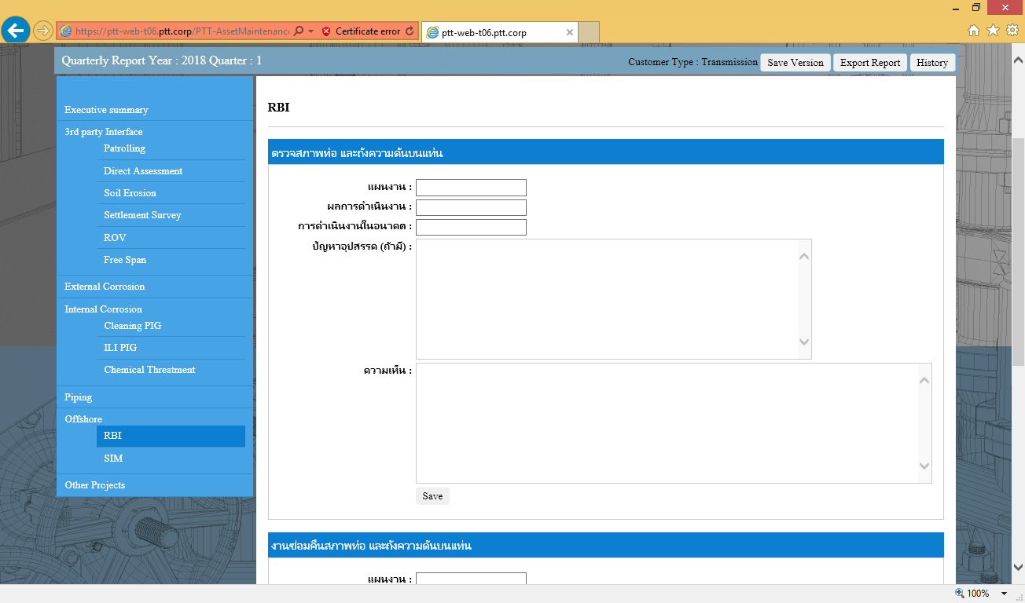

ป้อนข้อมูลเข้าไปแล้ว กดบันทึกได้ แต่ข้อมูลไม่มีการดึงขึ้นมา
ข้อมูลไม่ได้ถูกนำไปใส่ในไฟล์ template

sim
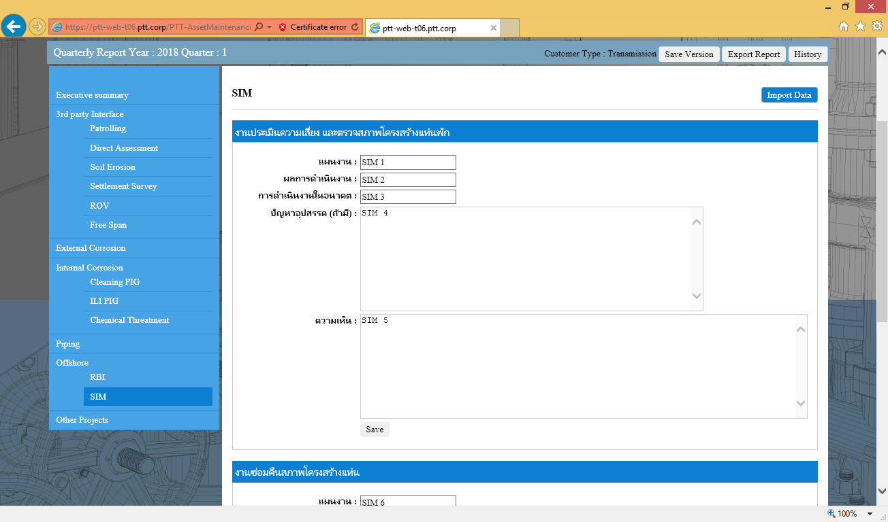

ป้อนข้อมูลเข้าไปแล้ว กดบันทึกได้ แต่ข้อมูลไม่มีการดึงขึ้นมา
ข้อมูลไม่ได้ถูกนำไปใส่ในไฟล์ template

Other Project
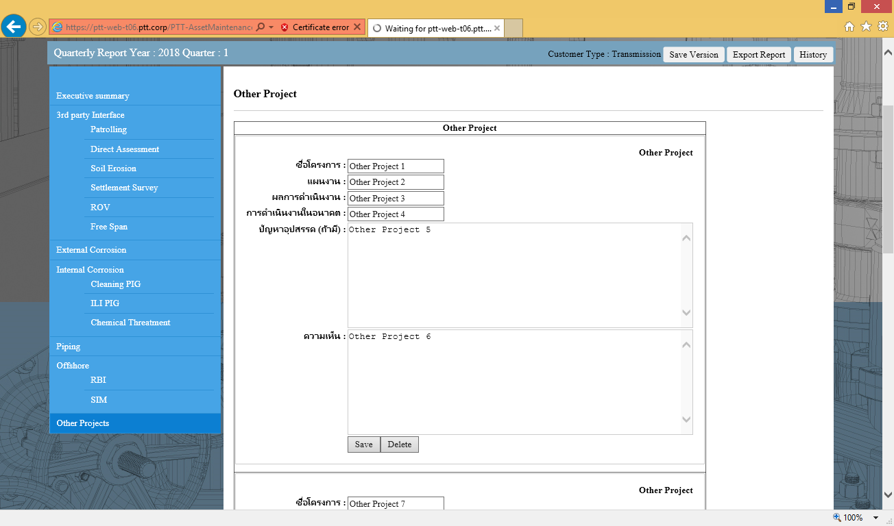

ผ่านการทดสอบ

